Innotech
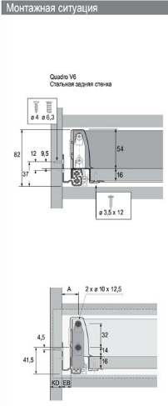
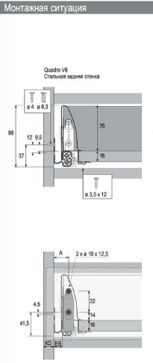
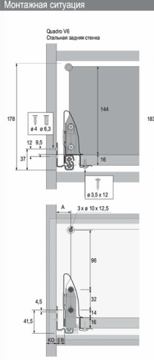
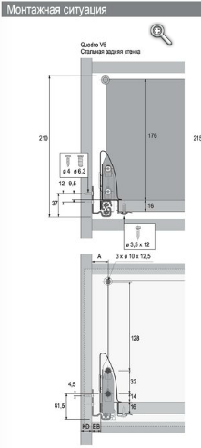
Расчет раскроя деталей Innotech от Hettich Задняя стенка ДСП

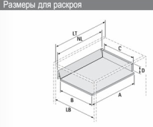
Параметры ящиков |  |  |  |  | Размеры деталей
Номинальная длина NL, мм | Высота коннекторов задней стенки | Корпус | Проем корпуса LB, мм | Толщина ДСП деталей, мм | Ширина дна ящика B, мм | Длина дна ящика A, мм | Ширина задней стенки C, мм | Высота задней стенки D, мм
470 | 70 | 600 | 568 | 16 | 491.50 | 480 | 480 | 65.5
 |  |  | 0 |  | 0 | 10 | 0 | 0
 |  |  | 0 |  | 0 | 10 | 0 | 0
 |  |  | 0 |  | 0 | 10 | 0 | 0
 |  |  | 0 |  | 0 | 10 | 0 | 0
 |  |  | 0 |  | 0 | 10 | 0 | 0
 |  |  | 0 |  | 0 | 10 | 0 | 0
Расчет нестандартных деталей раскроя Innotech от Hettich
Параметры ящиков |  |  |  |  | Размеры деталей
Номинальная длина NL, мм | Высота коннекторов задней стенки | Корпус | Проем корпуса LB, мм | Толщина ДСП деталей, мм | Ширина дна ящика B, мм | Длина дна ящика A, мм | Ширина задней стенки C, мм | Высота задней стенки D, мм
 |  |  | -32 | 16 | -108.50 | 10 | -120 | 0

